Урок 5 вп2
Чек лист
 | Перевірки | Статус | Посилання на баг репорт
 | Сторінка відкривається https://rozetka.com.ua/ua/ | Pass
 | Windows 11, браузер google chrome
 | Version 134.0.6998.178 (Officiell version) (64 bitar)
 | Хедер відображається
 | - меню відкривається по кліку | Pass
 | - логотип ROZETKA написаний правильно | Pass
 | - каталог відкривається по кліку та закривається | Pass
 | по натисканню на хрестик
 | - поле пошуку відкривається по кліку та висвіт- | Pass
 | люються відразу популярні запити.
 | - перемикач мови відкривається по кліку | Pass
 | - іконка входу відображається з формами входу | Pass
 | - іконка порівняння відображається | Pass
 | - іконка кошика присутня | Pass
 | Футер відображається
 | - Соціальні мережі відображаються | Pass
 | - ТікТок відкривається по кліку | Pass
 | - Телеграм відкривається по кліку | Pass
 | - Фейсбук відкривається по кліку | Pass
 | - Ютуб відкривається по кліку | Pass
 | - Інстаграм відкривається по кліку | Pass
 | - Ікс відкривається по кліку | Pass
 | - Вайбер відкривається по кліку | Pass
 | - Інформація про компанію відображається | Pass
 | - "Про нас" відкривається по кліку | Pass
 | - "Умови про використання сайту" | Pass
 | відкривається по кліку
 | - "Вакансії" відкривається по кліку | Pass
 | - "Контакти" відкривається по кліку | Pass
 | - "Всі категорії" відкривається по кліку | Pass
 | - Допомога відображається | Pass
 | - "Доставка та оплата" відкривається по кліку | Pass
 | - "Кредит" відкривається по кліку | Pass
 | - "Гарантія" відкривається по кліку | Pass
 | - "Повернення товару" відкривається по кліку | Pass
 | - "Сервісні центри" відкривається по кліку | Pass
 | - Cервіси відображаються
 | - "Бонусний рахунок" відкривається по кліку
 | - "Подарункові сертифікати" відкривається
 | по кліку
 | - "Rozetka обмін" відкривається по кліку
 | -" Корпоративним клінтам" відображається
 | по кліку
 | - Партнерам відображається
 | - "Продавати на розетці" відкривається по
 | кліку
 | - "Співпраця з нами" відкривається по кліку
 | - "Франчайзинг" відкривається по кліку
 | - "Оренда приміщень" відкривається по кліку
 | - QR код відображається та відкриває магазин для:
 | - App Store (ios) протестовано на Iphone 13 ios
 | Version 17.5.1

 | - Google play (android) протестовано на | Fail | завантажується але не показує результат
 | samsung galaxy s 23 ultra браузер samsung internet
 | Version 27.0.0.79

Урок 9
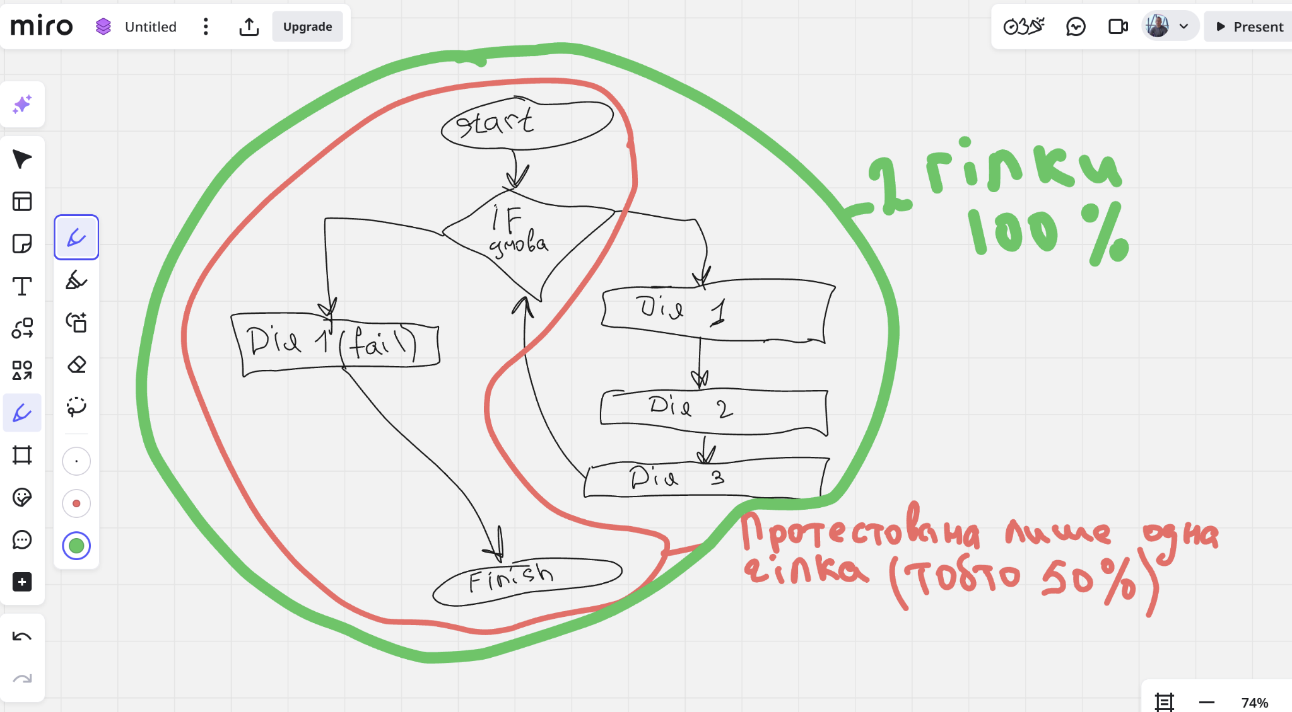
Вправа 2
 | Якщо код містить лише одну умову IF і жодних циклів або CASE конструкцій, то один тест дійсно забезпечить лише 50% покриття рішень тому що охоплюється лише одна гілка умовної конструкції.
 | Для 100% покриття потрібно 2 гілки (обидва варіанти розгалуження).

Вправа 3
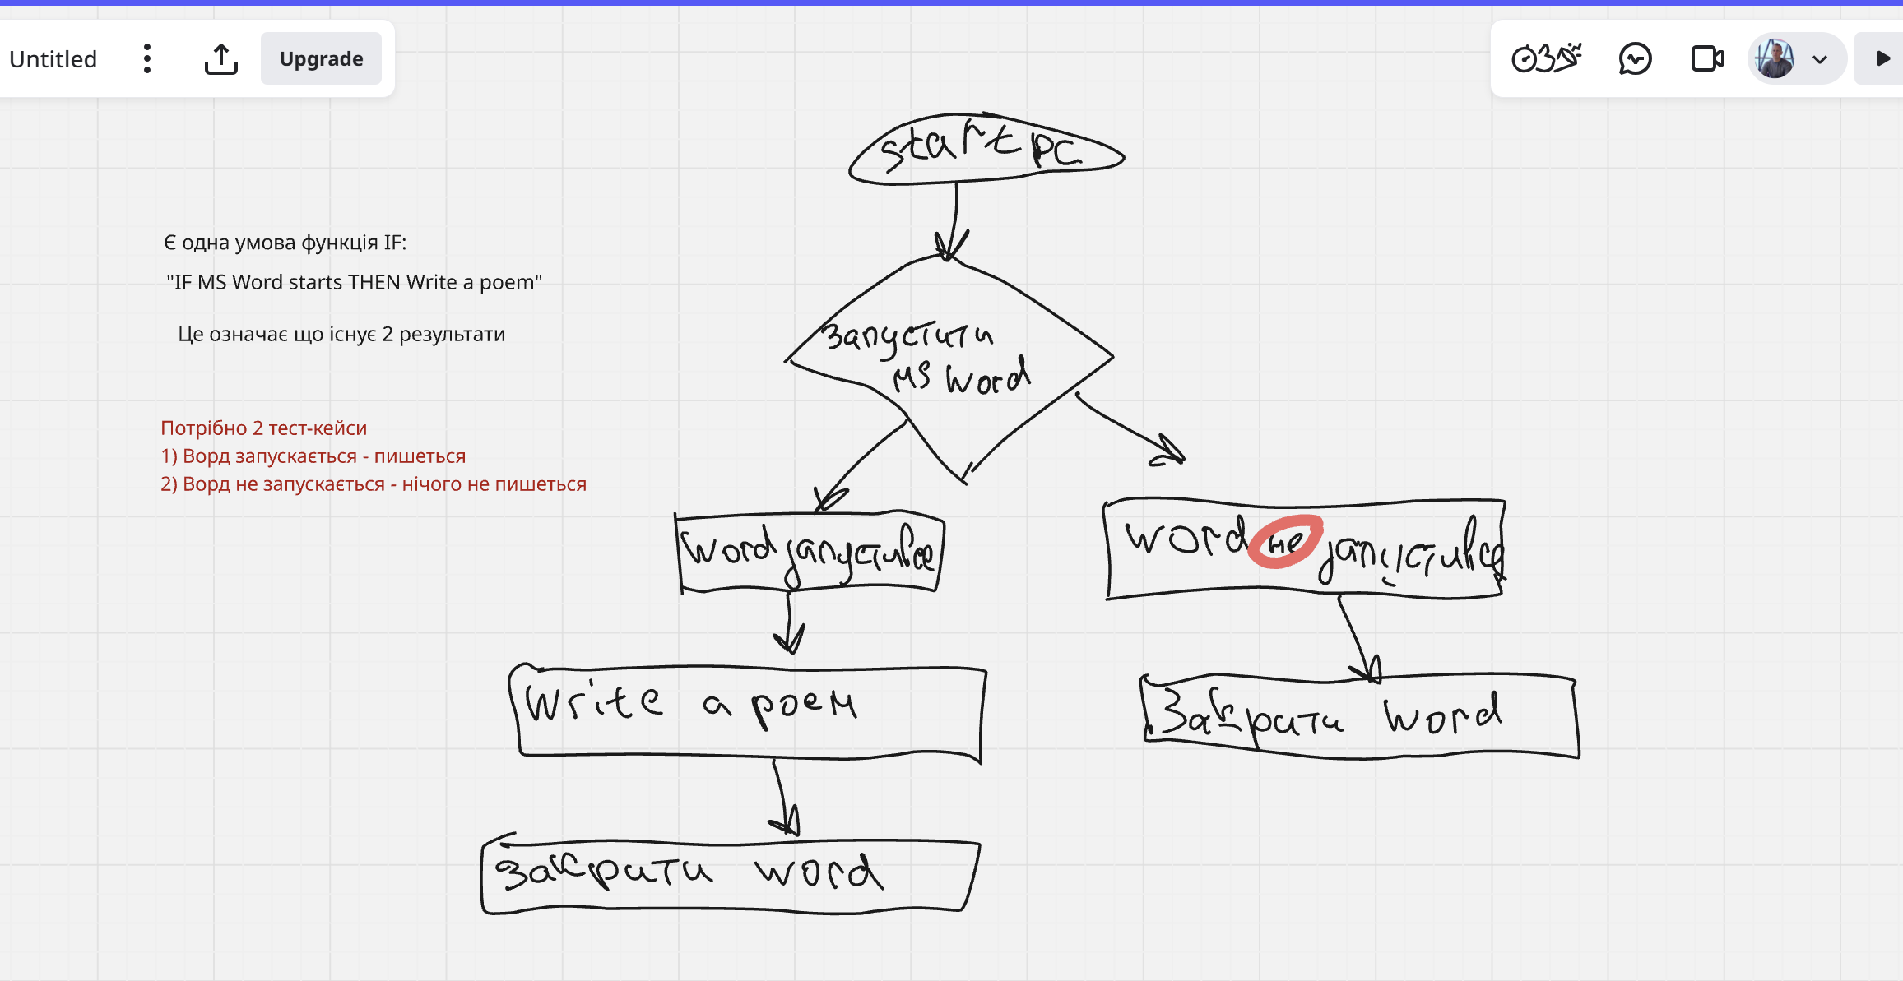

Вправа 4
 | У коді є дві умовні конструкції: IF P + Q > 100 та IF P > 50
 | Кожна з них має два можливих резульнати: правильно або неправильно (True/False)
 | Для покриття 100% рішень значить треба перевірити кожну з умов. Дві на кожну тай виходить 4 разом.

 | 1) P+Q >100
 | Умова правильна (True) наприклад: P=55, Q=60 --- P+Q= 115
 | Умова неправильна (False) наприклад: P=45, Q=60 --- P+Q=95
 | 2) P>50
 | Умова правильна (True) наприклад: P=55
 | Умова неправильна (False) наприклад: P=45

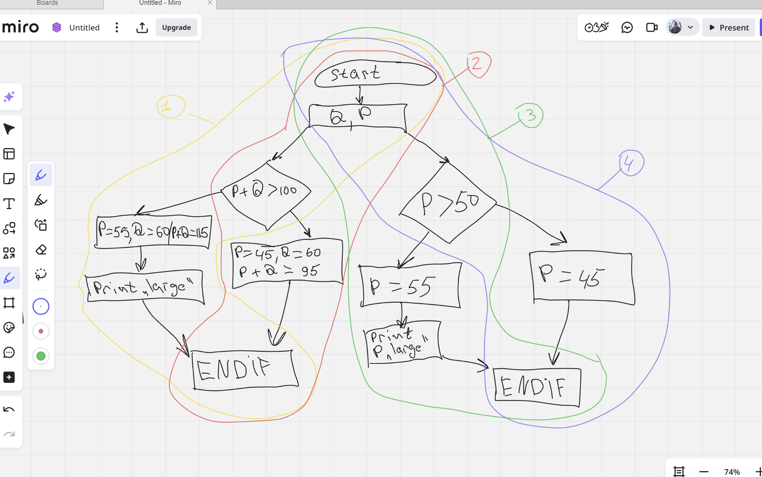

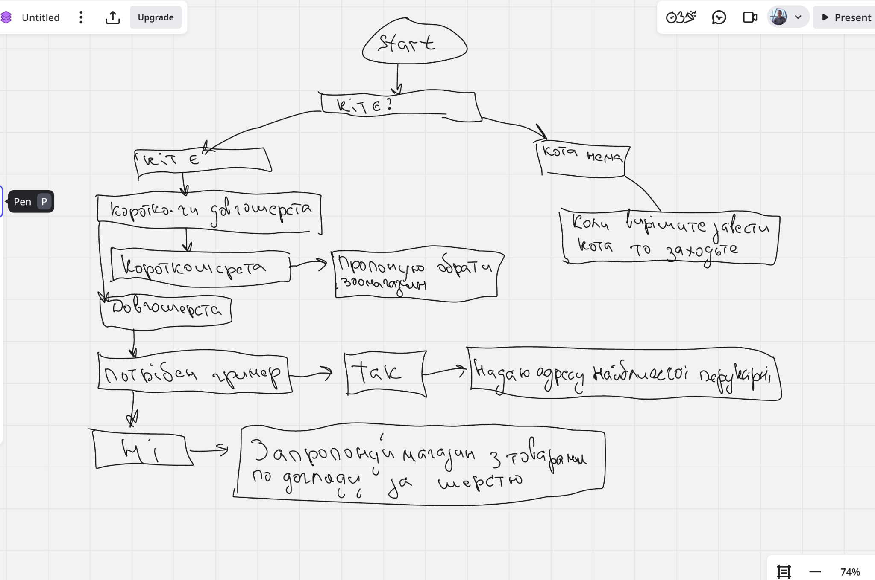
Вправа стартап

 | Тест-кейси 4 штуки:

 | № | Чи має кота? | Порода | Чи треба грумер? | Очікувана дія
 | 1 | Ні нема | - | - | Висвітлює повідомлення "Коли вирішите завести заходьте"
 | 2 | Так є | Короткошерста | - | Запропонувати магазин з зоотоварами
 | 3 | Так є | Довгошерста | Потрібен | Висвітлити адресу котячої перукарні
 | 4 | Так є | Довгошерстий | Ні | Запропонувати магазин по догляду за шерстю

Урок 10
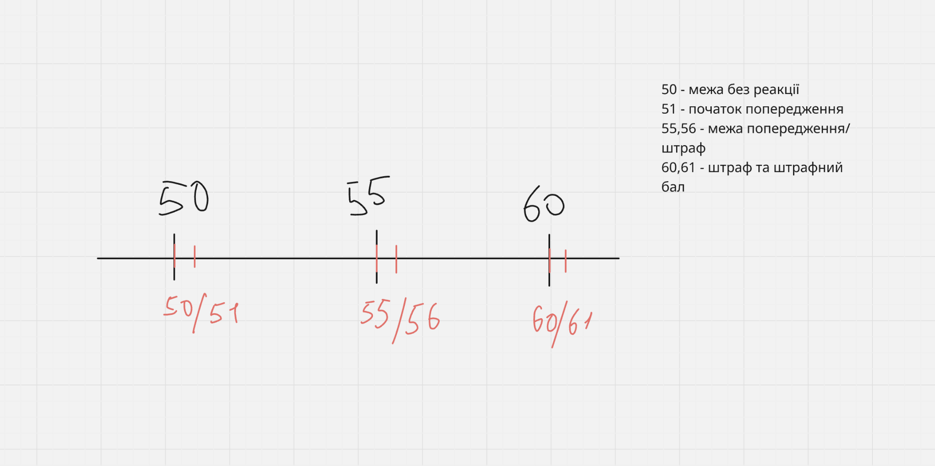
Вправа 1

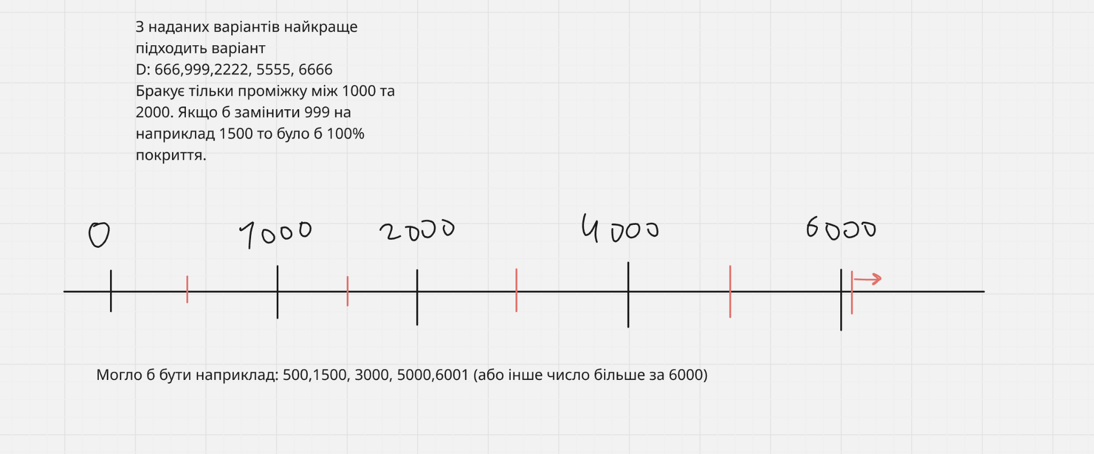
Вправа 2

Вправа 3
 | Спочатку визначимо різні класи еквівалентності:
 | Перший параметр, час на сонці
 | 1) Менше ніж 3 години
 | 2)Від 3 до 6 годин
 | 3) Понад 6 годин
 | Другий параметр, інтенсивність світла
 | 1) Дуже низька
 | 2) Низька
 | 3) Середня
 | 4) Висока
 | Виходить що буде 3 помножити на 4 = 12 комбінацій

 | Надані тести:

 | Тест | Години | Клас часу | Інтенсивність | Клас інтенсивності
 | 1 | 1.5 | < 3 годин | дуже низька | клас 1
 | 2 | 7 | > 6 годин | середня | клас 3
 | 3 | 0.5 | < 3 годин | дуже низька | клас 1

 | Виходить що покриті, час:
 | < 3 годин - так (Тест 1 і 3)
 | 6 годин - так (Тест 2)
 | НЕ покрито 3 - 6 годин

 | Інтенсивність:
 | Дуже низька - так
 | Середня - так
 | Низька - ні
 | Висока - ні

 | Класи які ще не покриті:
 | Час, 3 - 6 годин
 | Інтенсивність, низька та висока

 | Щоб покрити всі валідні класи, то ще потрібно: |  |  | Хоча б один тест з часом 3 - 6 годин
 |  |  |  | Хоча б один з низькою інтенсивністю
 |  |  |  | І один з високою інтенсивністю
 | І того:
 | Додатковий тест 4:
 | Час 4 години - інтенсивність висока
 | Додатковий тест 5:
 | Час 5 годин - інтенсивність низька |  |  | Щоб покрити всі тести, виходить що потрібно додаткових 2 тести
Вправа 4
 | Оскільки всі чотири роздільні здатності вважаються валідними класами, і поведінка застосунку має бути однакова для кожного з них тоді:
 | Ми можемо обрати один із допустимих розмірів ( наприклад 1600 х 1200) і перевірити чи працює застосунок на ньому, якщо працює, то ми можемо припускати, що весь валідний клас підтримувальних
 | роздільних здатностей працює так як і має працювати.
 | Варіанти відповідей які нам надані:
 | 1) Перевірити, що застосунок відтворює відео на дисплеї 1920×1080 (1 тест-кейс) - це потенційно покриває один клас, але не обгрунтовано з точки зору всіх чотирьох.
 | 2) Перевірити, що застосунок відтворює відео на дисплеї 640×480 та 1920×1080 (2 тест-кейси) - цей теж не є оптимальним, бо тестуються 2 значення з одного класу, а не одиз кожен з різних класів.
 | 3) Перевірити, що застосунок відтворює відео на дисплеях всіх розмірів, вказаних у вимогах (4 тест-кейси) - це не є мінімальним покриттям, воно більш схоже на повне тестування, а не на техніку класів еквівалентності.
 | 4) Перевірити, що застосунок відтворює відео на дисплеї будь-якого розміру, що вказані у вимогах (1 тест-кейс) - це вроді як і є застосування класів еквівалентності, вибираємо один представник з валідного класу,
 | перевіряємо та вважаємо що решта значень поводиться так само.

Урок 17
Вправа 1
№1 | Test Case ID |  | OU_01 | Test Case Description | Розширений пошук автоза маркою, моделлю, роком і ціною
 | Created By |  | Олександр Устимець | Reviewed By |  |  | Version

 | QA Tester’s Log

 | Tester's Name |  |  | Date Tested |  |  | Test Case (Pass/Fail/Not Executed) |  | Pass

 | S # | Prerequisites: |  |  | S # | Test Data
 | 1 | Користувач має бути на сайті: https://automoto.ua/uk/ |  |  | 1
 | 2 |  |  |  | 2
 | 3 |  |  |  | 3
 | 4 |  |  |  | 4

 | Test Scenario | Перевірити розширений пошук авто за маркою, моделлю, роком та ціною

 | Step # | Step Details |  | Expected Results | Pass / Fail / Not executed / Suspended

 | 1 | Відкрити головну сторінку сайту https://automoto.ua/uk/ |  | Сайт відкрився, головна сторінка завантажилася | Pass
 | 2 | Вибрати в полі "марка" Тойота |  | Поле відкрилося зі списком різних авто та після обрання Тойота, назва залишилася в полі | Pass
 | 3 | Вибрати в полі "модель" Королла |  | Поле відкрилося з різним списком моделів та після обрання необхідної назва залишилася в полі | Pass
 | 4 | Вибрати "рік випуску від" 2015 |  | Рік 2015 вибрався за залишився в обраному полі | Pass
 | 5 | Вибрати "ціна до" 10 000 дол. |  | Ціна вписалася та залишилася в полі | Pass
 | 6 | Клікнути на пошук |  | Відображаються оголошення Тойота Королла від 2015 року випуску та ціною до 10 000 дол. | Pass

№2 | Test Case ID |  | OU_02 | Test Case Description | Фільтрація оголошень за типом палива та коробкою передач
 | Created By |  | Олександр Устимець | Reviewed By |  |  | Version

 | QA Tester’s Log

 | Tester's Name |  |  | Date Tested |  |  | Test Case (Pass/Fail/Not Executed) |  | Pass

 | S # | Prerequisites: |  |  | S # | Test Data
 | 1 | Користувач має бути на сайті: https://automoto.ua/uk/ |  |  | 1
 | 2 |  |  |  | 2
 | 3 |  |  |  | 3
 | 4 |  |  |  | 4

 | Test Scenario | Перевірити філтрацію оголошень за типом палива та коробкою передач

 | Step # | Step Details |  | Expected Results | Pass / Fail / Not executed / Suspended

 | 1 | Відкрити головну сторінку сайту https://automoto.ua/uk/ та клікнути на розширений пошук |  | Пошук розгорнувся | Pass
 | 2 | Вибрати тип палива "дизель" |  | Поставилася галочка в квадратику | Pass
 | 3 | Вибрати коробку передач |  | Галочка поставилася в квадратику | Pass
 | 4 | Встановити ціновий діапазон від 7000 до 15000 дол. |  | Ціна зафіксувалася у відповідних полях | Pass
 | 5 | Вибрати регіон "Київська область"" |  | Регіон зафіксувався у відповідному полі | Pass
 | 6 | Клікнути на пошук |  | Відображаються оголошення Тойота дизельних авто з автоматичною коробкою передач у київській області за ціною в межах 7000-15000 дол. | Pass

№3 | Test Case ID |  | OU_03 | Test Case Description | Перевірка додавання авто до обраного
 | Created By |  | Олександр Устимець | Reviewed By |  |  | Version

 | QA Tester’s Log

 | Tester's Name |  |  | Date Tested |  |  | Test Case (Pass/Fail/Not Executed) |  | Pass

 | S # | Prerequisites: |  |  | S # | Test Data
 | 1 | Користувач має бути на сайті: https://automoto.ua/uk/ |  |  | 1 | формат телефону 38 0_ _ _ _ _ _ _ _ _
 | 2 |  |  |  | 2
 | 3 |  |  |  | 3
 | 4 |  |  |  | 4

 | Test Scenario | Перевірити чи додається авто до обраного

 | Step # | Step Details |  | Expected Results | Pass / Fail / Not executed / Suspended

 | 1 | Відкрити головну сторінку сайту https://automoto.ua/uk/ |  | Сайт відкрився, головна сторінка завантажилася | Pass
 | 2 | Вибрати будь яке авто на сайті та натиснути на сердечко |  | Відкрилося вікно з вимогою авторизуватися за номером телефону | Pass
 | 3 | Авторизуватися за номером телефону |  | Користувача авторизовано | Pass
 | 4 | Перейти до розділу "обране" |  | Висвітився список з обраними авто | Pass
 | 5 | Переконатись що вибране авто точно додане |  | Авто є в списку обраних | Pass
 | 6 | Видалити авто з обраного і перевірити що воно видалилося |  | Авто зникло зі списку обраних | Pass

№4 | Test Case ID |  | OU_04 | Test Case Description | Відправка запиту продавцю через форму контакту в оголошенні
 | Created By |  | Олександр Устимець | Reviewed By |  |  | Version

 | QA Tester’s Log

 | Tester's Name |  |  | Date Tested |  |  | Test Case (Pass/Fail/Not Executed) |  | Pass

 | S # | Prerequisites: |  |  | S # | Test Data
 | 1 | Користувач має бути на сайті: https://automoto.ua/uk/ |  |  | 1 | для авторизації формат телефону 38 0_ _ _ _ _ _ _ _ _
 | 2 |  |  |  | 2
 | 3 |  |  |  | 3
 | 4 |  |  |  | 4

 | Test Scenario | Перевірити філтрацію оголошень за типом палива та коробкою передач

 | Step # | Step Details |  | Expected Results | Pass / Fail / Not executed / Suspended

 | 1 | Відкрити головну сторінку сайту https://automoto.ua/uk/ |  | Сайт відкрився | Pass
 | 2 | Клікнути на "авторизуватися" на сайті та авторизуватися за допомогою номеру телефону |  | Користувач успішно авторизувався | Pass
 | 3 | Відкрити будь яку оголошення та клікнути на "написати продавцю" |  | Відкрився формуляр для заповнення | Pass
 | 4 | Заповнити формуляр, ім"я, номер телефону та повідомлення для продавця |  | Весь формуляр заповнився без помилок | Pass
 | 5 | Клікнути на "відправити" |  | Повідомлення відправилося та висвітлилося у історії повідомлень | Pass

№5 | Test Case ID |  | OU_05 | Test Case Description | Відновлення пароля через електронну пошту
 | Created By |  | Олександр Устимець | Reviewed By |  |  | Version

 | QA Tester’s Log

 | Tester's Name |  |  | Date Tested |  |  | Test Case (Pass/Fail/Not Executed) |  | Pass

 | S # | Prerequisites: |  |  | S # | Test Data
 | 1 | Користувач має бути на сайті: https://automoto.ua/uk/ |  |  | 1
 | 2 | Попередньо користувач має бути зареєстрованим |  |  | 2
 | 3 |  |  |  | 3
 | 4 |  |  |  | 4

 | Test Scenario | Перевірити чи можна відновити сторінку сайту через електронну пошту

 | Step # | Step Details |  | Expected Results | Pass / Fail / Not executed / Suspended

 | 1 | Відкрити головну сторінку сайту https://automoto.ua/uk/ та клікнути на "авторизуватися" |  | Сайт відкрився та відкрилася сторінка авторизації | Pass
 | 2 | Ввести електронну пошту з якої користувая був зареєстрований раніше |  | Пошта ввелася успішно | Pass
 | 3 | Клікнути на "забули пароль" |  | Висвітилося вікно " чи ви хочете змінити пароль через пошту?" | Pass
 | 4 | Клікнути "так" |  | Висвітився "зайдіть на електронну пошту та клікніть на посилання в ньому" | Pass
 | 5 | Відкрити електронну пошту та клікнути на посилання в ньому |  | Відкрилося поле для вводу нового перолю з повторним підтвердженням | Pass
 | 6 | Клікнути "відправити запит" |  | Отримано лист для відновлення паролю на електронну пошту. Після переходу за посиланням користувач може успішно встановити новий пароль і увійти на сайт авторизованим користувачем. | Pass
 |  |  | Так має бути |  |  |  | Так є
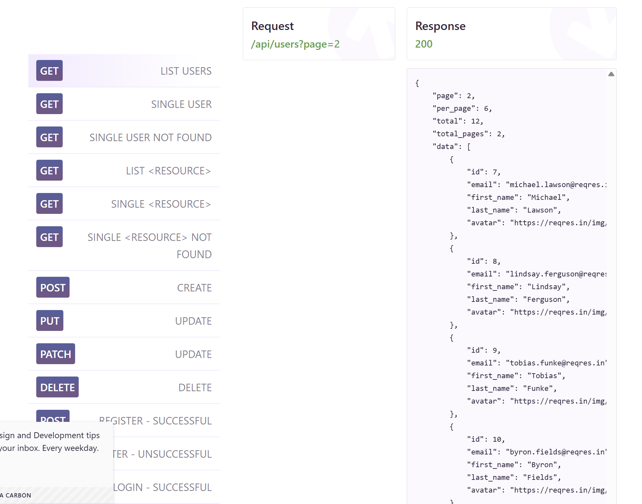
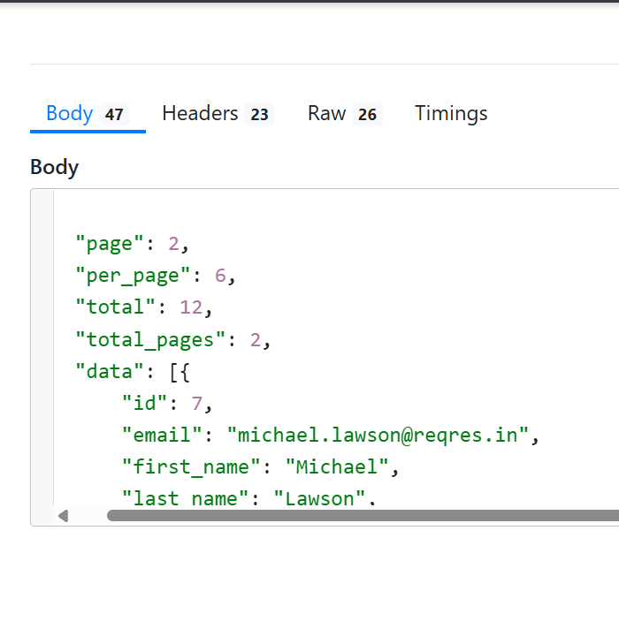
Вправа 2 LIST USERS

 | На скільки я бачу, в порівнянні тут все збігається. Багів не виявлено.

SINGLE USER |  | Так має бути |  |  |  |  | Так є
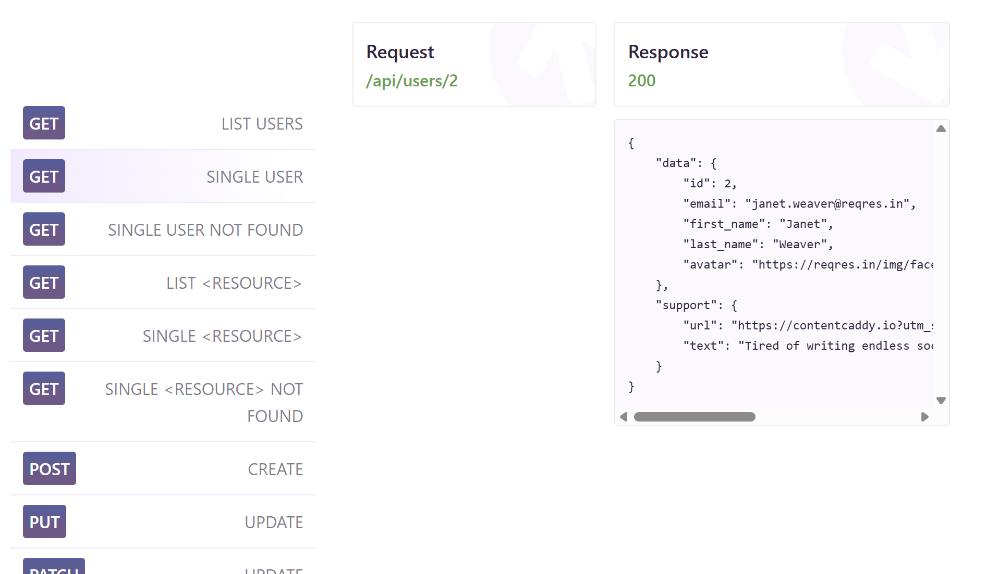
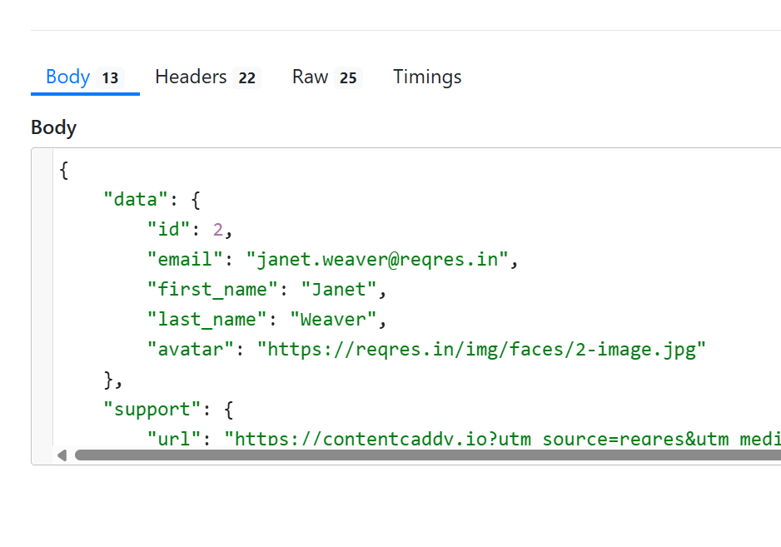

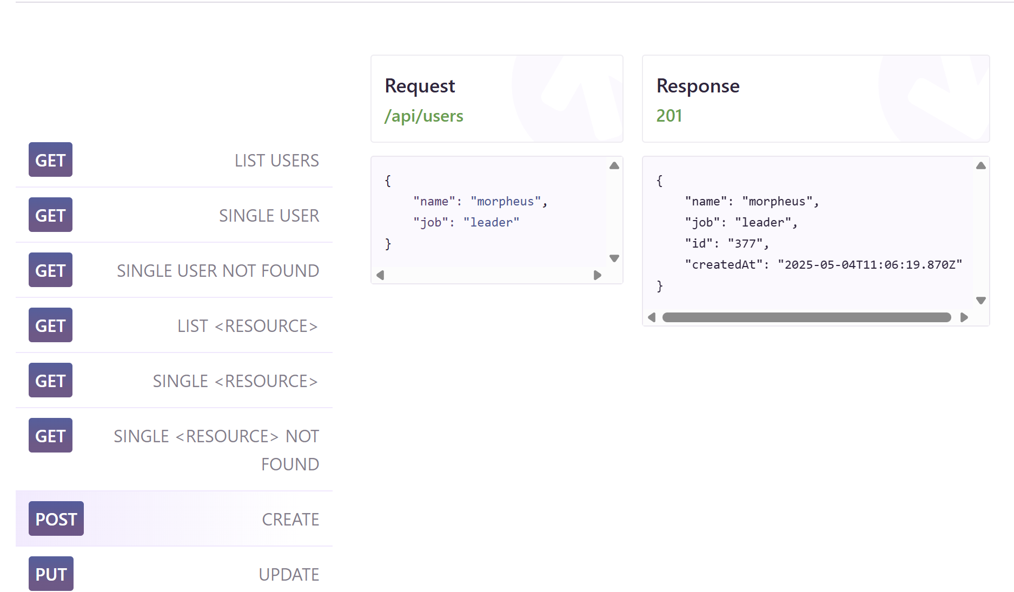
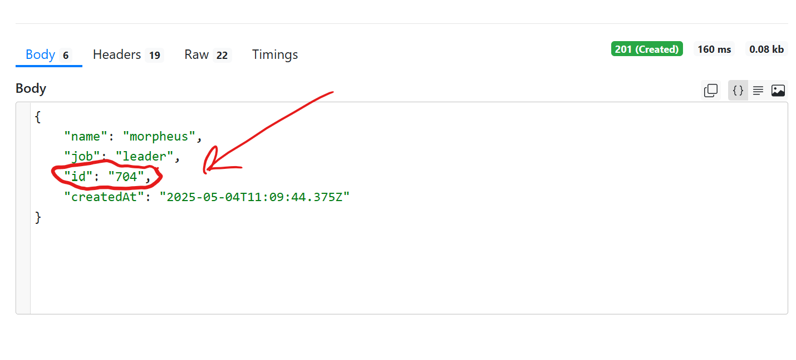
 | На скільки я бачу, в порівнянні тут все збігається. Багів не виявлено.
 |  |  | Так має бути |  |  |  | Так є
CREATE

 | В цьоме не сходиться ID

UPDATE (PUT) |  |  | Так має бути |  |  |  | Так є
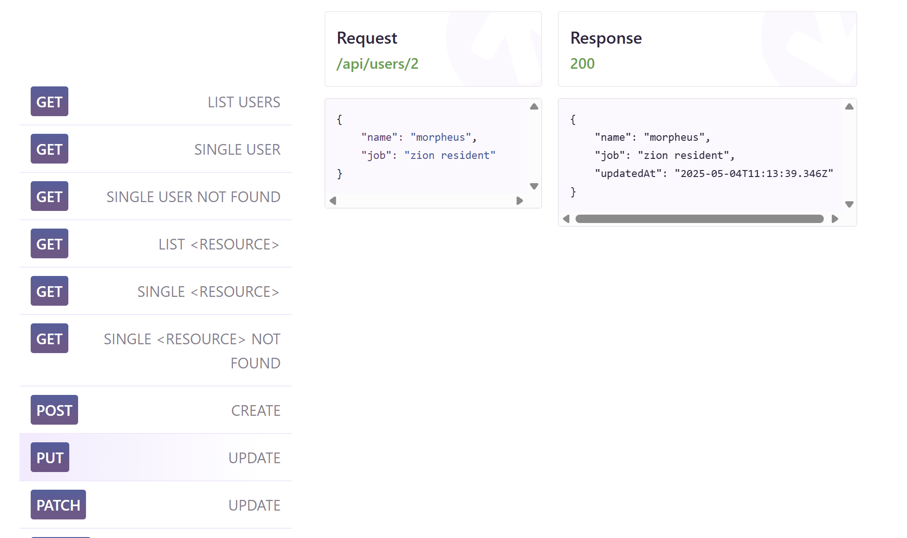
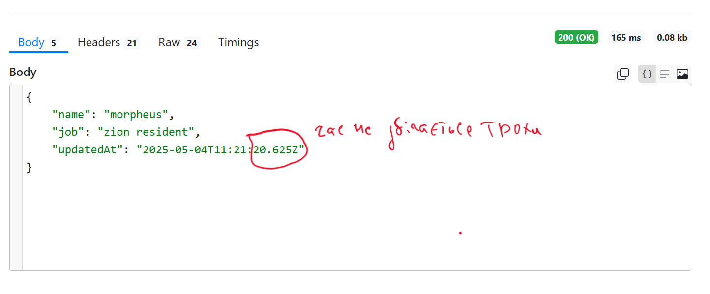

UPDATE (PATCH) |  | Так має бути |  |  |  |  | Так є
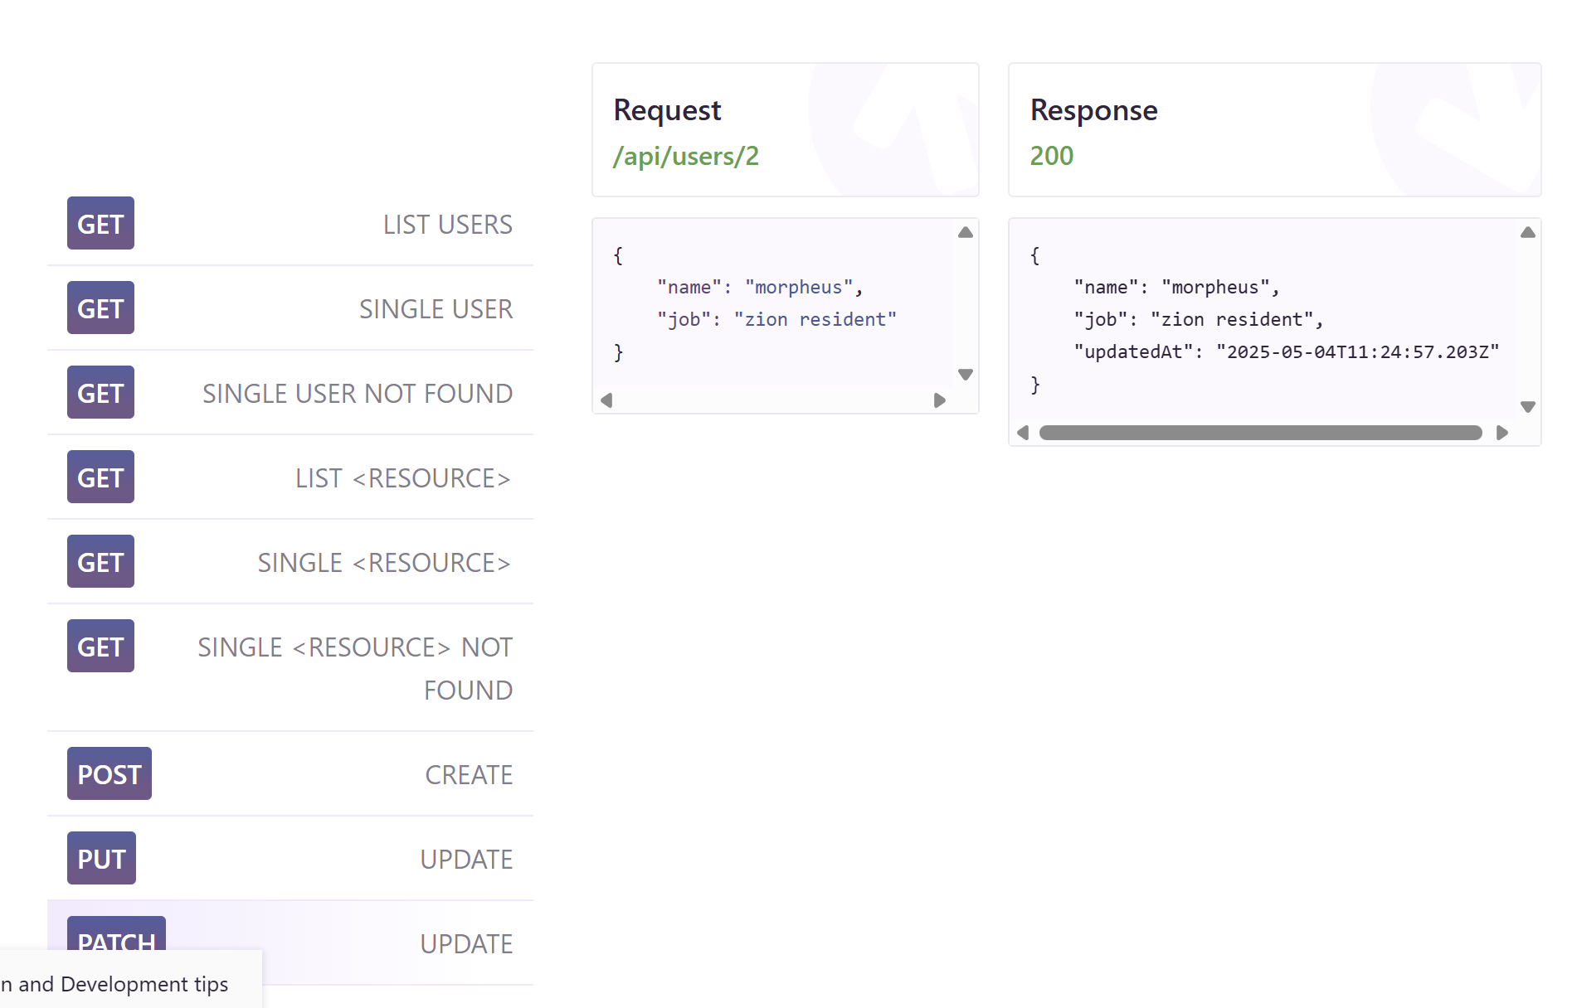
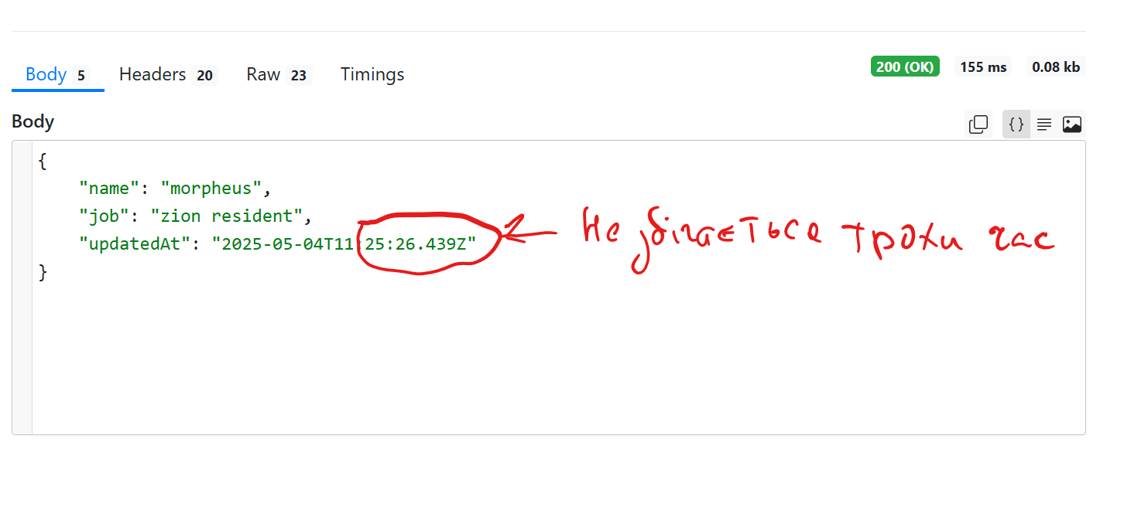

DELETE |  | Так має бути |  |  |  |  | Так є
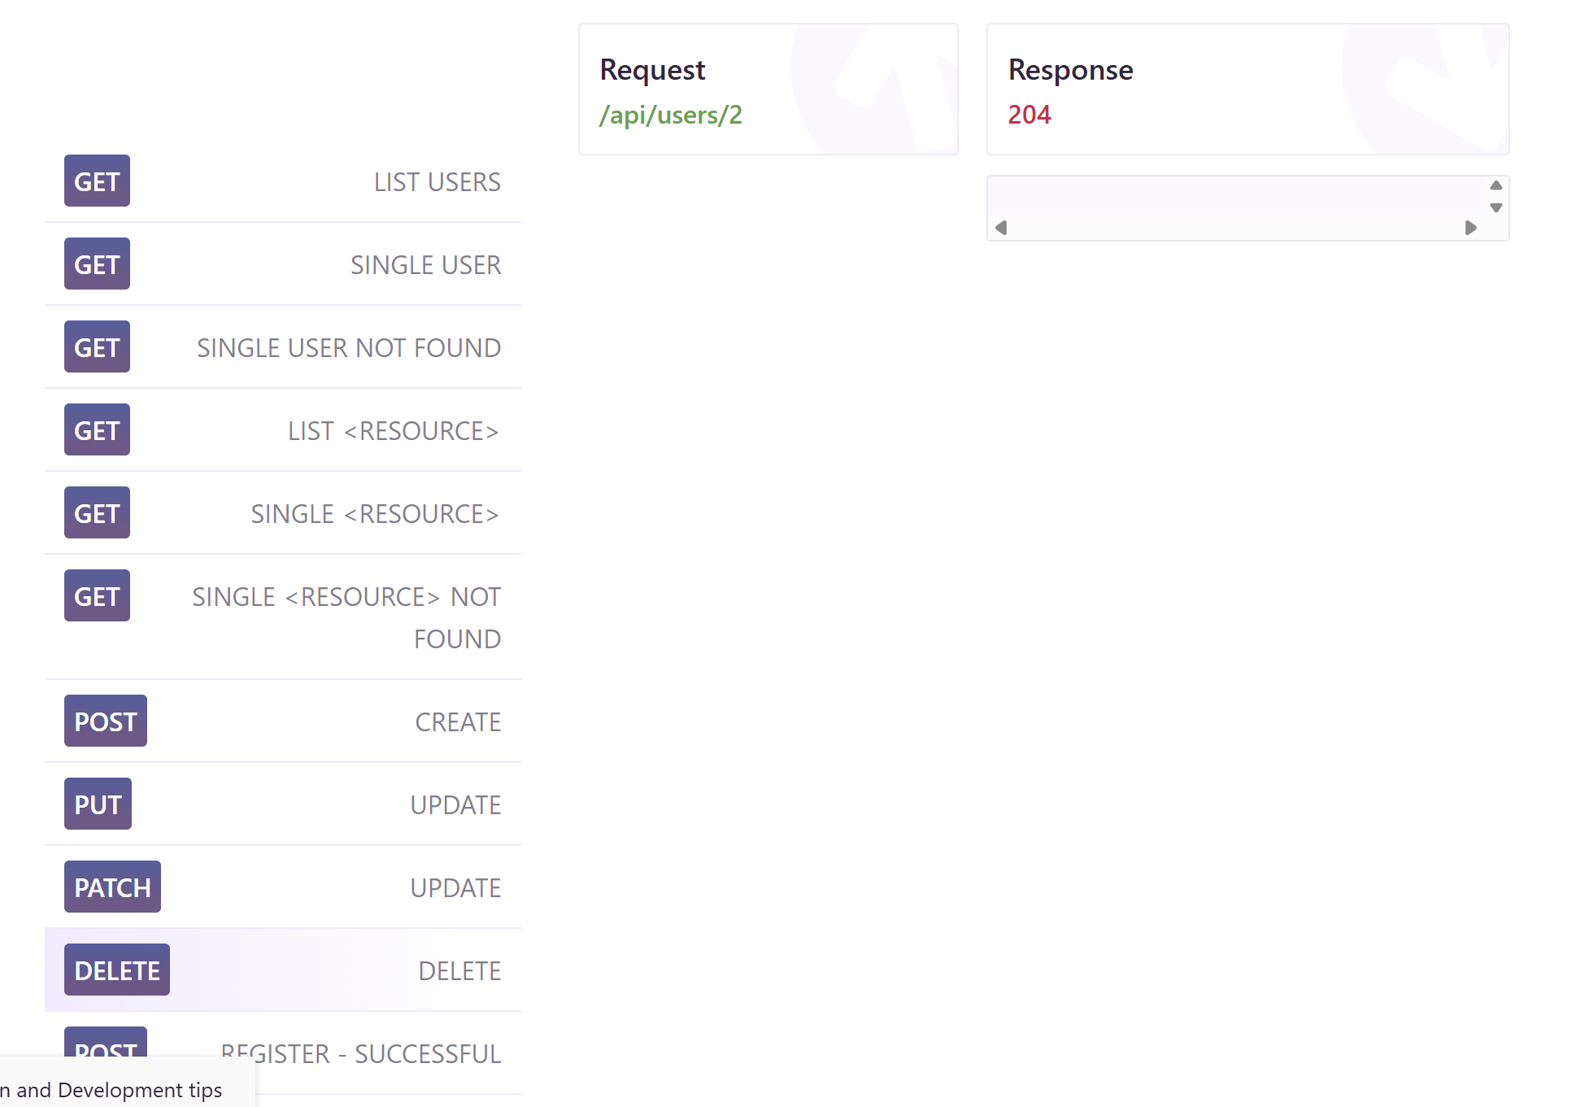
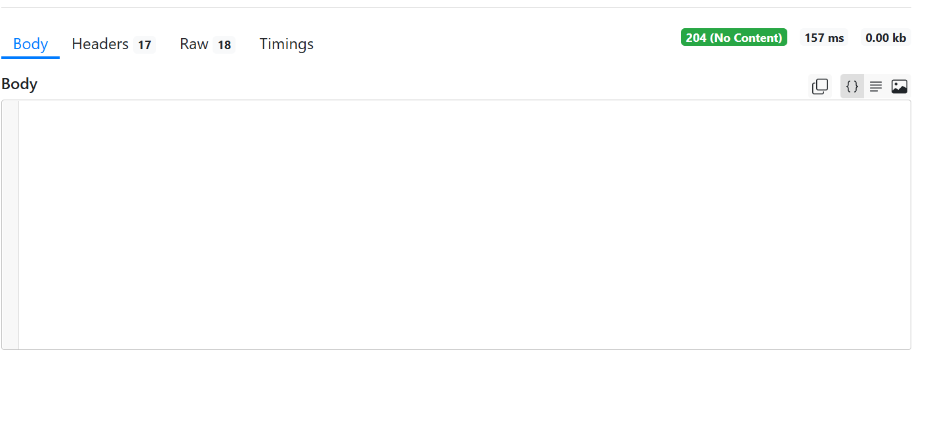

 | Тут все збігається

REGISTER - SUCCESSFULREGISTER - SUCCESSFUL |  | Так має бути |  |  |  |  | Так є
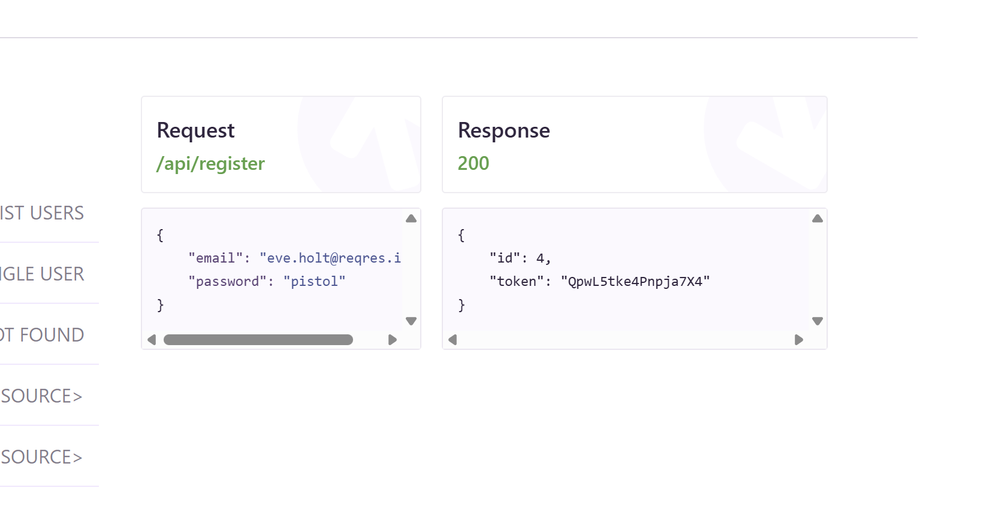
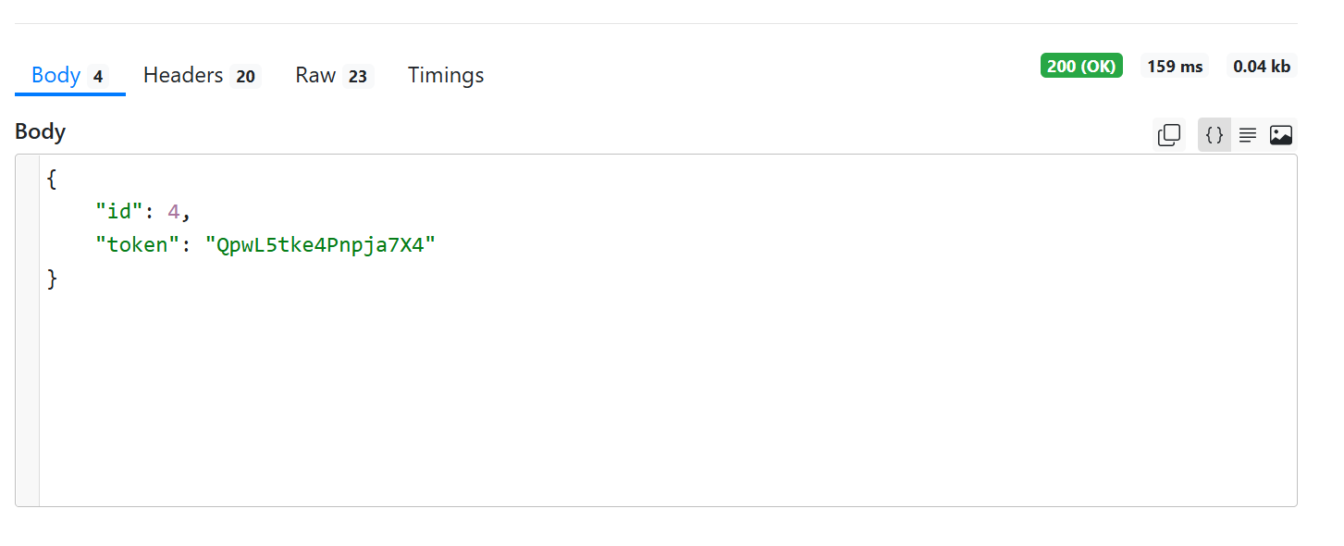

 | Тут все сходиться

LOGIN - SUCCESSFUL |  |  | Так має бути |  |  |  |  | Так є
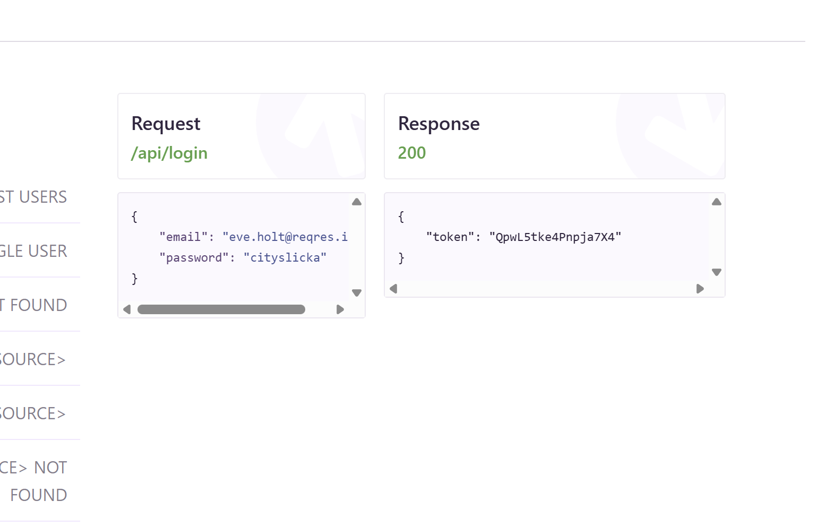
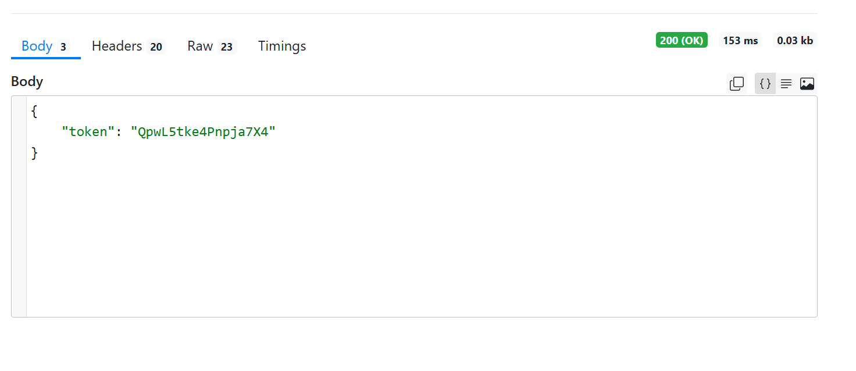

 | Тут також все сходиться

